Sheet1
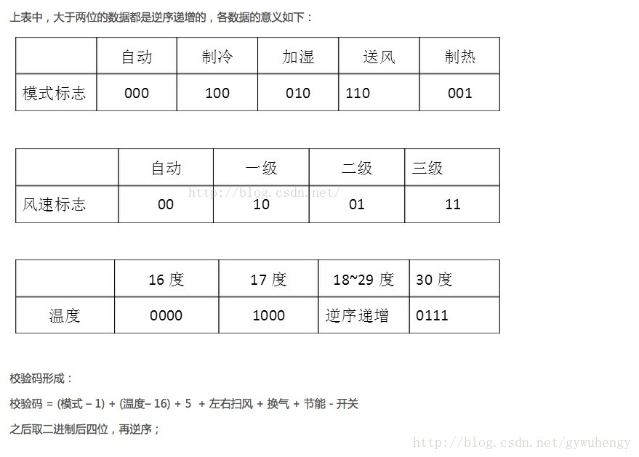
 | 起始码 | 9000 | 4500 | 9000 | 4500 | 9000 | 4500
1 | 模式码 | 600 | 600 |  |  | 600 | 600
2 |  | 600 | 600 |  |  | 600 | 600
3 |  | 600 | 600 |  |  | 600 | 600
4 | 开关码 | 600 | 1600 |  |  | 600 | 600
5 | 风速码 | 600 | 600 |  |  | 600 | 600
6 |  | 600 | 600 |  |  | 600 | 600
7 | 扫风码 | 600 | 600 |  |  | 600 | 600
8 | 睡眠码 | 600 | 600 |  |  | 600 | 600
9 | 温度码 | 600 | 1600 |  |  | 600 | 1600
10 |  | 600 | 600 |  |  | 600 | 600
11 |  | 600 | 600 |  |  | 600 | 600
12 |  | 600 | 1600 |  |  | 600 | 1600
13 | 定时数据码 | 600 | 600 |  |  | 600 | 600
14 |  | 600 | 600 |  |  | 600 | 600
15 |  | 600 | 600 |  |  | 600 | 600
16 |  | 600 | 600 |  |  | 600 | 600
17 |  | 600 | 600 |  |  | 600 | 600
18 |  | 600 | 600 |  |  | 600 | 600
19 |  | 600 | 600 |  |  | 600 | 600
20 |  | 600 | 600 |  |  | 600 | 600
21 | 加湿码 | 600 | 600 |  |  | 600 | 600
22 | 灯光码 | 600 | 1600 |  |  | 600 | 1600
23 | 负离子码 | 600 | 600 |  |  | 600 | 600
24 | 节电码 | 600 | 600 |  |  | 600 | 600
25 | 换气码 | 600 | 600 |  |  | 600 | 600
26 | 所有数据均显示此码 | 600 | 600 |  |  | 600 | 600
27 |  | 600 | 600 |  |  | 600 | 600
28 |  | 600 | 600 |  |  | 600 | 600
29 |  | 600 | 1600 |  |  | 600 | 1600
30 |  | 600 | 600 |  |  | 600 | 600
31 |  | 600 | 1600 |  |  | 600 | 1600
32 |  | 600 | 600 |  |  | 600 | 600
33 |  | 600 | 600 |  |  | 600 | 600
34 |  | 600 | 1600 |  |  | 600 | 1600
35 |  | 600 | 600 |  |  | 600 | 600
 | 连接码 | 600 | 20000 | 600 | 20000 | 600 | 20000
36 | 上下扫风 | 600 | 600 |  |  | 600 | 600
37 |  | 600 | 600 |  |  | 600 | 600
38 |  | 600 | 600 |  |  | 600 | 600
39 |  | 600 | 600 |  |  | 600 | 600
40 | 左右扫风 | 600 | 600 |  |  | 600 | 600
41 |  | 600 | 600 |  |  | 600 | 600
42 |  | 600 | 600 |  |  | 600 | 600
43 |  | 600 | 600 |  |  | 600 | 600
44 | 温度显示 | 600 | 600 |  |  | 600 | 600
45 |  | 600 | 600 |  |  | 600 | 600
46 |  | 600 | 600 |  |  | 600 | 600
47 |  | 600 | 600 |  |  | 600 | 600
48 |  | 600 | 600 |  |  | 600 | 600
49 |  | 600 | 1600 |  |  | 600 | 1600
50 |  | 600 | 600 |  |  | 600 | 600
51 |  | 600 | 600 |  |  | 600 | 600
52 |  | 600 | 600 |  |  | 600 | 600
53 |  | 600 | 600 |  |  | 600 | 600
54 |  | 600 | 600 |  |  | 600 | 600
55 |  | 600 | 600 |  |  | 600 | 600
56 |  | 600 | 600 |  |  | 600 | 600
57 |  | 600 | 600 |  |  | 600 | 600
58 |  | 600 | 600 |  |  | 600 | 600
59 |  | 600 | 600 |  |  | 600 | 600
60 |  | 600 | 600 |  |  | 600 | 600
61 |  | 600 | 600 |  |  | 600 | 600
62 | 节能 | 600 | 600 |  |  | 600 | 600
63 |  | 600 | 600 |  |  | 600 | 600
64 | 校验码 | 600 | 1600 |  |  | 600 | 1600
65 |  | 600 | 600 |  |  | 600 | 600
66 |  | 600 | 1600 |  |  | 600 | 1600
67 |  | 600 | 1600 |  |  | 600 | 600
68 |  | 600 | 20000 |  |  | 600 | 20000

